силиконовые браслеты
Силиконовые браслеты c логотипом (круговая шелкография) |  |  |  |  |  |  |  |  | 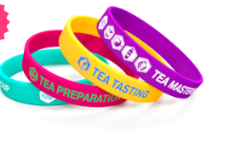
 | Срок изготовления: 2–4 рабочих дня. |  |  |  | Срок изготовления: 12–14 календарных дней.
 | 202х12х2 |  | 202х20х22 |  | 202х25х2 |  | 202х6х2
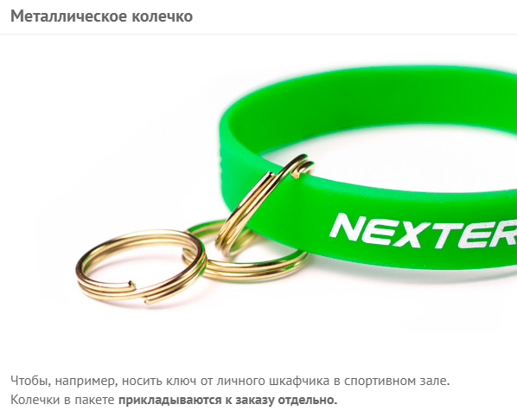
Количество | Цена за штуку |  | Цена за штуку |  | Цена за штуку |  | Цена за штуку
100 | 22 |  | 42 |  | 52 |  | 33
200 | 22 |  | 38 |  | 48 |  | 25
300 | 19 |  | 34 |  | 44 |  | 21
500 | 17 |  | 30 |  | 40 |  | 17
1000 | 14 |  | 26 |  | 36 |  | 15
3000 | 13 |  | 24 |  | 34 |  | 14
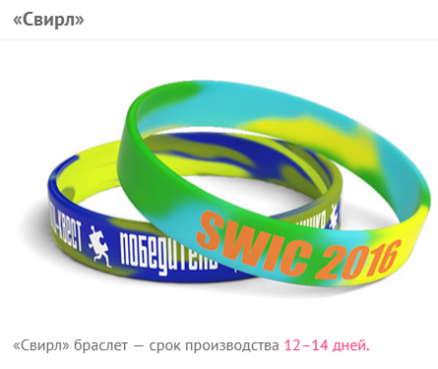
5000 | 11 |  |  |  |  |  | 13
10000 | 10

добавить ещё один цвет нанесения |  | 4
добавить колечко на браслет |  | 4
сделать браслет светонакопительным |  | 2
упаковать каждый браслет в отдельный пакетик |  | 2
«cвирл» браслет |  | 4

Акция действует на цвета браслетов из нашей стандартной палитры.
+200 ₽ за смену цвета нанесения. +300 ₽ за смену размера браслета.
Нанесение логотипа превращает силиконовые браслеты в крутой, эффективный промо продукт. Браслеты с данным типом нанесения мы можем изготовить в самые кратчайшие сроки. Логотип наносится по всей окружности браслета специальной прорезиненной краской.
Срок изготовления: 2–4 рабочих дня.

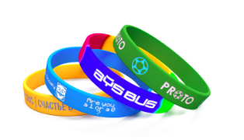
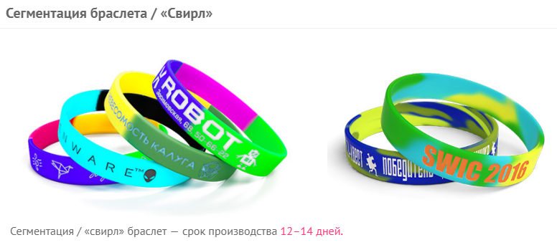
Силиконовые браслеты c вдавленным и прокрашенным логотипом
 | 202х12х2 | 202х20х20 | 202х25х2
Количество | Цена за штуку | Цена за штуку | Цена за штуку
100 | 40 | 76 | 76
200 | 40 | 55 | 55
300 | 32 | 44 | 44
500 | 25 | 42 | 42
1000 | 20 | 38 | 38
3000 | 17 | 35 | 35
5000 | 15

Срок изготовления: 12—14 календарных дней.

Нанесение
добавить ещё один цвет нанесения | 4
Опции
сделать браслет светонакопительным | 2
упаковать каждый браслет в отдельный пакетик | 2
сегментировать браслет / «cвирл» | 4

+1000 ₽ за смену размера браслета.
Отличительной особенностью таких браслетов является сложная технология нанесения, при которой вдавленный/выпуклый логотип вручную прокрашивается специальной краской. Такие браслеты обладают высоким качеством и индивидуальностью.
Срок изготовления: 12—14 календарных дней.
Бесплатная доставка: по Москве (в пределах МКАД) при заказе от 5000 ₽; до терминалов ТК в областных центрах России при заказе от 10000 ₽.

Сегментированные силиконовые браслеты c логотипом (круговая шелкография)

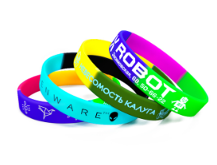
 |  |  |  | Количество | Цена за шт
Нанесение |  |  |  | 100 | 34
добавить ещё один цвет нанесения | 4 |  |  | 300 | 26
Опции |  |  |  | 500 | 22
добавить колечко на браслет | 4 |  |  | 1000 | 18
упаковать каждый браслет в отдельный пакетик | 2 |  |  | 3000 | 16.5
 |  |  |  | 5000 | 15.5
 |  |  |  | 10000 | 14.5

+200 ₽ за смену цвета нанесения.
Уникальное предложение нашей компании — единственного отечественного производителя силиконовых браслетов. Комбинируйте любые два, три или даже четыре цвета, создавая по-настоящему особенное изделие! Огромный потенциал для творчества и индивидуализации. Позвольте себе максимум стиля и выразительности, решайтесь на беспрецедентность!
Срок изготовления: 2–4 рабочих дня.
Бесплатная доставка: по Москве (в пределах МКАД) при заказе от 5000 ₽; до терминалов ТК в областных центрах России при заказе от 10000 ₽.

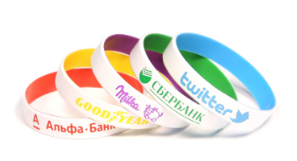
Силиконовые браслеты двусторонние c логотипом (круговая шелкография)
Нанесение |  |  |  | Количество | ₽/шт
добавить ещё один цвет нанесения | 4 |  |  | 100 | 42
Опции |  |  |  | 300 | 34
добавить колечко на браслет | 4 |  |  | 500 | 30
упаковать каждый браслет в отдельный пакетик |  |  |  | 1000 | 26
 |  |  |  | 3000 | 24
 |  |  |  | 5000 | 22

+200 ₽ за смену цвета нанесения.
Двухцветные силиконовые браслеты — это уникальное предложение от нашей компании. Браслеты такого типа смотрятся невероятно эффектно и стильно, и по праву могут считаться премиальными.
Срок изготовления: 2–4 рабочих дня.
Бесплатная доставка: по Москве (в пределах МКАД) при заказе от 5000 ₽; до терминалов ТК в областных центрах России при заказе от 10000 ₽.

Силиконовые идентификационные браслеты (лазерная гравировка)
 |  |  |  |  | Срок изготовления: 2–4 рабочих дня.
Опции |  |  |  |  | Размеры браслетов: 202х12х2 мм, 180х12х2 мм, 160х12х2 мм | Размер браслета: 225х10х3 мм | Размер браслета: 221х18х2 мм
сделать браслет светонакопительным | 2 |  |  |  | Стандартные | С ремешком | С застежкой
Опции |  |  |  | Количество | Цена за штуку | Цена за штуку | Цена за штуку
персонализировать | 40 |  |  | 10 | 95 | 160 | 250
 |  |  |  | 50 | 85 | 150 | 240
 |  |  |  | 100 | 75 | 140 | 210
 |  |  |  | 300 | 65 | 120 | 190
 |  |  |  | 500 | 55 | 100 | 170
Идентификационные браслеты передают значимую информацию о своём обладателе (имя, адрес, номера телефонов и т.д.) Они производятся из качественных, долговечных и безопасных материалов и предназначены для постоянного ношения. Основная часть браслета выполнена из 100% экологически чистого силикона, а металлическая вставка выполнена из нержавеющей стали (316L). Нанесение осуществляется на металлическую часть методом гравировки.
Срок изготовления: 2–4 рабочих дня.
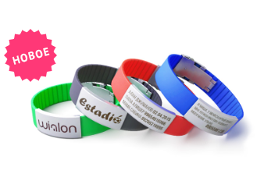
Бесплатная доставка: по Москве (в пределах МКАД) при заказе от 5000 ₽; до терминалов ТК в областных центрах России при заказе от 10000 ₽.
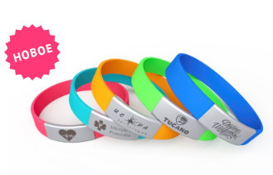
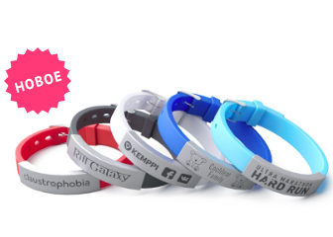

Силиконовые браслеты c выпуклым напечатанным логотипом
 |  |  |  |  | Срок изготовления: 12—14 календарных дней.
Нанесение |  |  |  |  | 202х12х2 | 202х20х2 | 202х25х2
добавить ещё один цвет нанесения | 4 |  |  | Количество | Цена за штуку | Цена за штуку | Цена за штуку
 |  |  |  | 100 |  | 76 | 76
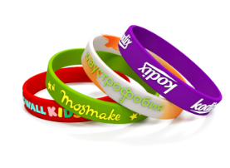
Опции |  |  |  | 200 | 42 | 55 | 55
сделать браслет светонакопительным | 2 |  |  | 300 | 35 | 44 | 44
упаковать каждый браслет в отдельный пакетик | 2 |  |  | 500 | 29 | 42 | 42
сегментировать браслет / «cвирл» | 4 |  |  | 1000 | 24 | 38 | 38
 |  |  |  | 3000 | 22
 |  |  |  | 5000 | 21

1000 за смену размера браслета. Отличительной особенностью таких браслетов является сложная технология нанесения, при которой выпуклый логотип вручную прокрашивается специальной краской. Такие браслеты обладают высоким качеством и индивидуальностью. Срок изготовления: 12—14 календарных дней. Бесплатная доставка: по Москве (в пределах МКАД) при заказе от 5000 ₽; до терминалов ТК в областных центрах России при заказе от 10000 ₽.E156

Силиконовые браслеты c выпуклым/вдавленным логотипом
 |  |  |  | Срок изготовления: 12-14 календарных дней.
 |  |  |  |  | 202х12х2 | 202х20х2 | 202х25х2
 | Опции |  |  | Количество | Цена з аштуку | Цена з аштуку | Цена з аштуку
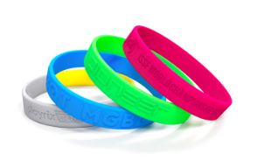
 |  |  |  | 100 | 35 | 70 | 70
 | сделать браслет светонакопительным | 2 |  | 200 | 35 | 60 | 60
 | упаковать каждый браслет в отдельный пакетик | 2 |  | 300 | 30 | 50 | 50
 | сегментировать браслет / «cвирл» | 4 |  | 500 | 24 | 48 | 48
 |  |  |  | 1000 | 19 | 38 | 38
 |  |  |  | 3000 | 16
 |  |  |  | 5000 | 14

 | 1000 ₽ за смену размера браслета.
 | Для данного вида нанесения мы изготавливаем специальную форму и отливаем по ней браслеты. Силиконовые браслеты на руку с таким видом нанесения невероятно практичны.
 | Срок изготовления: 12-14 календарных дней.
 | Бесплатная доставка: по Москве (в пределах МКАД) при заказе от 5000 ₽; до терминалов ТК в областных центрах России при заказе от 10000 ₽.

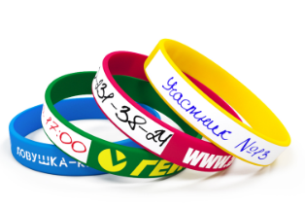
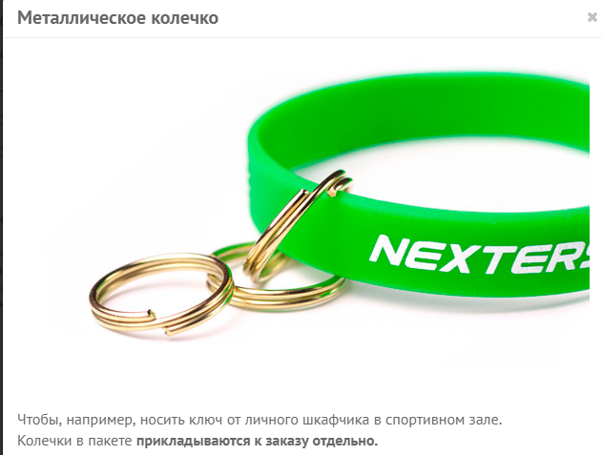
Силиконовые браслеты c логотипом (круговая шелкография) и областью под надпись
Нанесение |  |  |  | Количество | Цена за штуку
добавить ещё один цвет нанесения | 4 |  |  | 100 | 38
Опции |  |  |  | 300 | 30
добавить колечко на браслет | 4 |  |  | 500 | 26
упаковать каждый браслет в отдельный пакетик | 2 |  |  | 1000 | 22
 |  |  |  | 3000 | 20.5
 |  |  |  | 5000 | 19.5

200 ₽ за смену цвета нанесения.
Эта модель силиконового браслета с логотипом предусматривает также область со специальным покрытием, где вы можете самостоятельно сделать любую нужную надпись. Возможности применения такого изделия не ограничены, — они станут отличным решением для проведения всевозможных конкурсов, лотерей и других массовых мероприятий.
Срок изготовления: 2–4 рабочих дня.
Бесплатная доставка: по Москве (в пределах МКАД) при заказе от 5000 ₽; до терминалов ТК в областных центрах России при заказе от 10000 ₽.

Силиконовые браслеты БЕЗ НАНЕСЕНИЯ
 |  |  | Модели WS0202 (взрослые), WS0180 (подростковые), WS0160 (детские)
Опции
добавить колечко на браслет | 4 |  |  | Количество | Цена за штуку
упаковать каждый браслет в отдельный пакетик | 2 |  |  | 100 | 11 |  |  | 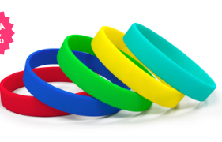
 |  |  |  | 300 | 10
 |  |  |  | 500 | 9
 |  |  |  | 1000 | 8
 |  |  |  | 5000 | 7
 |  |  |  | 10000 | 6

Силиконовые браслеты без нанесения различных цветов всегда в наличии на наших складах в большом количестве.
Срок изготовления: в наличии на складе.

Силиконовые браслеты для ключей (с кольцом) под нанесение логотипа
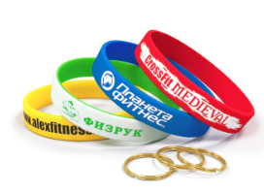
Срок изготовления: 2–4 рабочих дня. |  |  |  |  |  | Количество | Цена
 |  |  |  |  |  | 100 | 15
 |  |  |  |  |  | 300 | 14
 |  |  |  |  |  | 500 | 13
 |  |  |  |  |  |  |  |  |  | упаковать каждый браслет в отдельный пакетик | 2

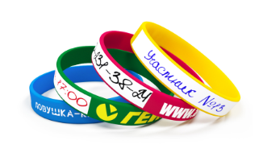
Силиконовые браслеты под свою надпись и нанесение логотипа
 |  |  |  |  |  | Количество | Цена
Дополнительно можно |  |  |  |  |  | 100 | 20
нанести логотип на браслет* | 4 |  |  |  |  | 300 | 19
упаковать каждый браслет в отдельный пакетик | 4 |  |  |  |  | 500 | 18
добавить колечко на браслет | 2

Эта модель силиконового браслета с логотипом предусматривает также область со специальным покрытием, где вы можете самостоятельно сделать любую нужную надпись. Такое изделие — находка для фитнесс-клубов, так как позволяет вам подписать номер шкафчика с личными вещами посетителей.
Срок изготовления: в наличии на складе

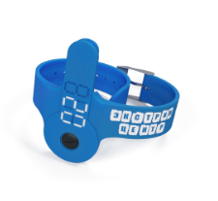
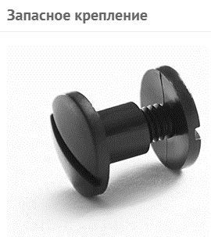
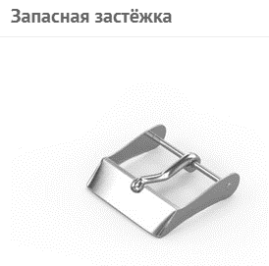
Силиконовые браслеты для ключей с кармашком под нанесение логотипа
 |  | Количество | Цена
 |  | 50 | 135
 |  | 100 | 120
 |  | 200 | 115
 |  | 300 | 110
 |  | 500 | 100
Дополнительно можно
нанести логотип на браслет | 10 |  |  | Браслеты для ключей изготовлены из экологически чистого силикона, а специальная, прорезиненная краска исключает возможность стирания логотипа или нумерации. Информацию по креплениям для ключей уточняйте, пожалуйста, у менеджера.
добавить нумерацию на браслете | 20 |  |  | Срок изготовления: 5-7 календарных дней.
упаковать каждый браслет в отдельный пакетик | 2
добавить запасное крепление | 15
добавить запасную застёжку | 15

Силиконовые RFID браслеты под нанесение логотипа
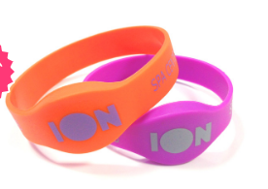
 |  | Количество | Цена
 |  | 100 | 171
 |  | 300 | 161
 |  | 500 | 147

 |  | Стоимость изделия с чипом EM-marine*

Дополнительно можно
1. создать индивидуальную форму браслета |  |  |  | мы можем изготовить и другие чипы: Mifare, Mifare 1к, Mifare 4к.
2. нанести логотип на браслет | 20 |  |  | Силиконовые R-fid браслеты — современный и удобный способ идентификации, как массовых, так и персональных пропускных систем. Корпус браслетов изготовлен из высококачественного силикона и надежно защищает чип от воздействия воды и температуры.
3. нанести нумерацию | 20 |  |  | Срок изготовления: 21–25 дней.
 |  |  |  | Бесплатная доставка: по Москве (в пределах МКАД) при заказе от 5000 ₽; до терминалов ТК в областных центрах России при заказе от 10000 ₽.

Силиконовые RFID браслеты с застёжкой под нанесение логотипа

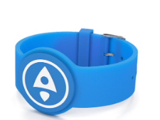
 |  | Количество | Цена |  |  | Дополнительно можно
 |  | 100 | 190 |  |  | 1. создать индивидуальную форму браслета
 |  | 300 | 180 |  |  | 2. нанести логотип на браслет | 20
 |  | 500 | 165 |  |  | 3. нанести нумерацию | 20
 |  | Стоимость изделия с чипом EM-marine*

 |  | мы можем изготовить и другие чипы: Mifare, Mifare 1к, Mifare 4к.
 |  | Rfid-браслеты — удобный способ идентификации посетителей, отлично подходит для массовых и персональных пропускных систем. Эта модель выглядит как украшение, использовать которое очень удобно благодаря наличию металлической застёжки. Аксессуар выполнен их высококачественного бархатистого силикона и прекрасно защищает чип от воздействия неблагоприятных факторов среды и механических повреждений.
 |  | Срок изготовления: 21–25 дней.

ленты для бейджей (ланъярды)
https://rubraslet.ru/lanyards.html

Лента для бейджа 15 мм БЕЗ НАНЕСЕНИЯ
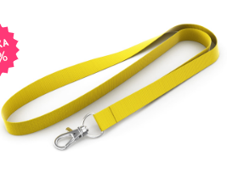

 |  |  |  |  |  | Количество | ₽/шт
 |  |  |  |  |  | 50 | 27 | Опции кармашек для бейджа | 18
 |  |  |  |  |  | 100 | 26
 |  |  |  |  |  | 200 | 25
 |  |  |  |  |  | 500 | 24
 |  |  |  |  |  | 1000 | 23
 |  |  |  |  |  | 2000 | 22

ОСНОВНЫЕ ОТЛИЧИЯ ЛЕНТ
Ленты для бейджей изготовлены из качественного материала — нейлон. Мы всегда храним на складе запас готовой продукции, и предлагаем широкую цветовую гамму, среди которой вы без труда найдёте фирменный цвет своей компании. Всё это даёт возможность получить необходимые вам ленты для бейджей в самые кратчайшие сроки.
Срок изготовления: в наличии на складе.

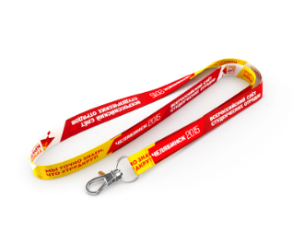
Лента для бейджа с логотипом (сублимация)
15, 20, 25 мм (полиэстер, сатин)
 |  |  |  | 15 мм | 20 мм | 25мм
 |  |  | Количество | Цена за штуку | Цена за штуку | Цена за штуку
 |  |  | 100 | 88 | 103 | 120
 |  |  | 200 | 79 | 87 | 100
 |  |  | 350 | 68 | 79 | 87
 |  |  | 500 | 63 | 74 | 81
 |  |  | 1000 | 58 | 70 | 74
 |  |  | 2000 | 57 | 68 | 69
 |  |  | 3000 | 55 | 64 | 66

Опции
премиум крепление* | 8 |  |  |  | — стандартные крепления бесплатны.
замок обрыва | 8 |  |  |  | Ленты для бейджей с логотипом сублимация — ленты с двусторонней полноцветной печатью. При данном виде нанесения возможен перенос любого изображения, даже с самыми мелкими деталями. Материал ленты изготовлен из самого высококачественного сырья. Цвета получаются яркими и насыщенными, а краска не стирается.
межуровневый замок | 8 |  |  |  | Срок изготовления: 4–7 календарных дней (для лент 25 мм: 14–17 календарных дней).
кармашек для бейджа | 18
печать логотипа на обратной стороне

Лента для бейджа с логотипом (шелкография)
12, 15, 20, 25 мм (нейлон, полиэстер)

 |  |  |  | 12 мм | 15 мм | 20 мм | 25 мм
 |  |  | Количество | Цена за штуку | Цена за штуку | Цена за штуку | Цена за штуку
 |  |  | 100 | 74 | 77 | 81 | 84
Опции |  |  | 200 | 61 | 64 | 68 | 71
премиум крепление* | 8 |  | 350 | 56 | 60 | 63 | 67
замок обрыва | 8 |  | 500 | 48 | 51 | 55 | 58
межуровневый замок | 8 |  | 1000 | 41 | 45 | 48 | 52
кармашек для бейджа | 18 |  | 2000 | 39 | 43 | 46 | 49
 |  |  | 3000 | 36 | 39 | 43 | 47

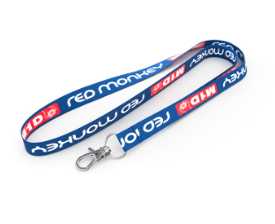

 |  |  | ОСНОВНЫЕ ОТЛИЧИЯ ЛЕНТ
 |  |  | * — стандартные крепления бесплатны.
 |  |  | Ленты (ланьярды) для бейджей с логотипом, выполненные с использованием шелкографического метода нанесения изображений и надписей, пользуются большой популярностью и распространены повсеместно. Изображение получается очень отчётливым и точно соответствует корпоративному цвету вашей организации: ведь цвет нанесения смешивается специально для каждого конкретного случая.
 |  |  | Срок изготовления: 14–17 календарных дней.

Лента для бейджа жаккардовая (вышивка)
15, 20, 25 мм

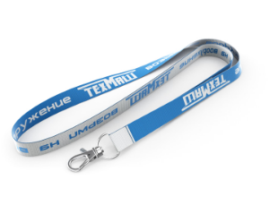
 |  | 15 мм | 20 мм | 25 мм
 | Количество | Цена за шт | Цена за шт | Цна за шт
 | 100 | 120 | 125 | 130
 | 200 | 92 | 97 | 102
 | 350 | 76 | 81 | 86
 | 500 | 67 | 72 | 77
 | 1000 | 51 | 56 | 62
 | 2000 | 46 | 51 | 56
 | 3000 | 37 | 41 | 44

 | Опции |  |  |  | — стандартные крепления бесплатны.
 | премиум крепление* | 8 |  |  | Жаккардовые ленты для бейджей получаются при сложном тканом сплетении, в результате которого изображение или логотип буквально вплетаются в ленту с помощью специального ткацкого станка. В классическом варианте используется два различных цвета нитей, при сплетении которых на обратной стороне ленты получается инверсия рисунка или логотипа.
 | замок обрыва | 8 |  |  | Срок изготовления: 8–12 календарных дней
 | межуровневый замок | 8
 | кармашек для бейджа | 18

Шнурок для бейджа с логотипом 10, 12, 15 мм
 |  | 10 мм | 12 мм | 15 мм
 | Количество | ₽/шт | ₽/шт | ₽/шт
 | 100 | 71 | 75 | 83
 | 200 | 62 | 65 | 71
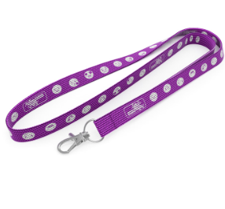
 | 350 | 57 | 61 | 67
 | 500 | 51 | 54 | 60
 | 1000 | 43 | 47 | 52
 | 2000 | 41 | 44 | 49
 | 3000 | 37 | 40 | 47

 | Опции
 | премиум крепление* | 8 |  | стандартные крепления бесплатны.
 | замок обрыва | 8 |  | Разноцветные шнурки для бейджей очень легко подобрать под фирменный цвет и тематику мероприятия. Мы всегда храним на складе запас готовой продукции, это даёт возможность получить шнурки для бейджей, необходимые для вашего мероприятия в самые кратчайшие сроки.
 | межуровневый замок | 8 |  | Шнурки для бейджей всегда в наличии на наших складах в большом количестве.
 | кармашек для бейджа | 18 |  | Срок изготовления: 8–12 календарных дней.

Ретракторы для бейджей под нанесение логотипа

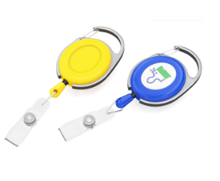
 |  |  | Круглые | Овальные
 |  | Количество | ₽/шт | ₽/шт
 |  | 10 | 70 | 105
 |  | 50 | 65 | 100
 |  | 100 | 60 | 95
 |  | 300 | 55 | 90
 |  | 500 | 50 | 85

 |  | Нанесение
 |  | нанести логотип (объёмная наклейка)* | 20 |  | * — при тиражах 100 шт. и более.
 |  | Опции |  |  | Отличительной особенностью таких ретракторов является большой и прочный карабин с металлической основой. Элегантные и прочные — такие держатели для пропуска по праву считаются премиальными.
 |  | поменять крепление на кольцо |  |  | Срок изготовления: в наличии на складе.

слэп браслеты
Светоотражающие слэп (slap) браслеты под нанесение логотипа
Количество | ₽/шт
50 | 34
100 | 32 |  |  | Светоотражающий слэп браслет с логотипом — это не только модный, но ещё и практичный аксессуар. Выполняя функцию светоотражателя, такой браслет обеспечивает видимость в тёмное время суток. Мы можем изготовить светоотражающие (самофиксирующиеся) slap-браслеты необходимого вам размерана заказ.
300 | 30 |  |  | Срок изготовления: 2–4 рабочих дня.
500 | 28
1000 | 26
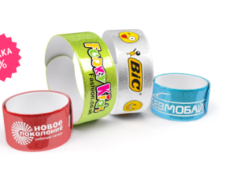
3000 | 24

Нанесение
нанести логотип в один цвет | 7
добавить ещё один цвет нанесения | 7
выполнить полноцветное нанесение | 15
Опции
упаковать каждый браслет в отдельный пакетик | 2

Силиконовые слэп (slap) браслеты под нанесение логотипа

Количество | ₽/шт |  | — печатная форма (на весь тираж) +300 ₽
50 | 40 |  | +200 ₽ за смену цвета нанесения.
100 | 38 |  | Силиконовый слеп браслет с логотипом — броский и запоминающийся промо продукт, а также великолепный сувенир на любом мероприятии. Главное преимущество таких браслетов, конечно же, универсальность размера, они великолепно подходят как взрослым, так и детям.
300 | 36 |  | Срок изготовления: 2–4 рабочих дня.
500 | 34
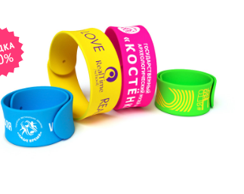
1000 | 32
3000 | 30

Нанесение
нанести логотип на браслет* | 7
добавить ещё один цвет нанесения | 7
Опции
упаковать каждый браслет в отдельный пакетик | 2

Тканевые слэп (slap) браслеты с логотипом

Количество | ₽/шт
1000 | 48 | — нанесение и упаковка включены в стоимость изготовления тиража.
1500 | 46 | Тканевые слеп браслеты — абсолютно новый, восхитительный промо продукт, разработанный нашей кампанией. В данном изделии стальная пластина с обеих сторон покрывается тканью сатин с удивительно гладкой и шелковистой текстурой. А сублимационная печать позволяет нанести на тканевые слэп браслеты абсолютно любое графическое изображение.
2000 | 44 | Срок изготовления: 12–14 календарных дней.

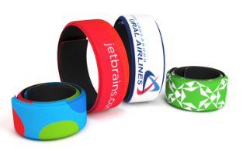
Нанесение
нанести полноцветный логотип (сублимация)* | 0
Опции
упаковать каждый браслет в отдельный пакетик* | 0

контрльные браслеты
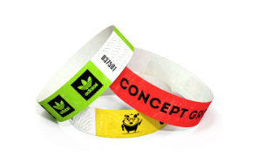
Бумажные контрольные браслеты (Премиум)
Количество | ₽/шт
500 | 2
2500 | 1.8
5000 | 1.6
10000 | 1.4
30000 | 1.2

Нанесение
напечатать логотип | 0.2
(эконом-печать) от 2500 шт.
напечатать логотип | 0.7
(цифровая печать)
выполнить полноцветное нанесение логотипа | 3

Эконом-печать выполняется только в чёрном цвете! Цветная печать возможна только при тиражах до 2500 шт.
Бумажные контрольные браслеты — одновременно простой и экономный способ контроля посетителей. Одноразовые клубные браслеты — невероятно эффективный и недорогой инструмент для идентификации посетителей на любом мероприятии.
Производство: ОАЭ.
Срок изготовления: от 30 мин.

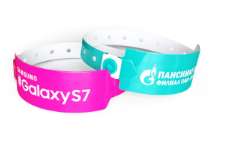
Виниловые контрольные браслеты
Количество | ₽/шт
500 | 5
1000 | 4.8
2500 | 4.7
5000 | 4.5
10000 | 4.3

Нанесение
нанести логотип на браслет* | 0.9

— печатная форма (на весь тираж) +900 ₽.
+300 ₽ за смену цвета нанесения.
Обратите внимание: цена указана без учёта стоимости нанесения!
Виниловые контрольные браслеты — одноразовые браслеты категории «премиум». Пластиковые или виниловые контроль браслеты — невероятно эффективный инструмент для идентификации посетителей.
Срок изготовления: 2-4 рабочих дня.

Тканевые контрольные браслеты с логотипом (сублимация, вышивка)
12, 15 мм (сатин, полиэстер)
 |  |  | Сублимация 12 мм | Сублимация 15 мм | Вышивка 12мм | Вышивка 15 мм
 |  | Количество | ₽/шт | ₽/шт | ₽/шт | ₽/шт
 |  | 100 | 37 | 38 | 46 | 47
 |  | 300 | 30 | 31 | 29 | 31
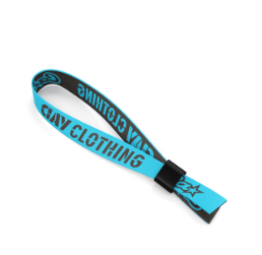
 |  | 500 | 28 | 29 | 27 | 28
 |  | 1000 | 23 | 25 | 25 | 25
 |  | 3000 | 21 | 22 | 23 | 23
 |  | 5000 | 20 | 21 | 21 | 22
 |  | Материал: сатин |  |  | Материал: полиэстер+хлопок+нейлон

 |  | Нанесение
 |  | выполнить нанесение логотипа в 1 цвет (вышивка) | +0 ₽/шт |  |  | Браслеты для контроля посетителей из ткани без преувеличения можно назвать полноценным промо-продуктом. Возможность нанесения полноцветного изображения или логотипа превращает эти браслеты в яркий и памятный сувенир для гостей мероприятия, а надежный пластиковый или металлический замок полностью исключает возможность их повторного использования и передачи вторым лицам.
 |  | добавить ещё цвет(а) нанесения |  |  |  | Срок изготовления: 12–14 календарных дней

светоотражатели
Светоотражающие наклейки «Круглые» под нанесение логотипа
Количество | ₽/шт
104 | 20 |  |  |  | Светоотражающие наклейки совсем лёгкие и очень просты в применении. Они крепятся к поверхностям различной природы за счёт клейкой основы, которая надёжно фиксирует светоотражающий элемент на коробках, тетрадных обложках, велосипеде... Яркие и примечательные наклейки, днём не отличимые от интересного аксессуара, обеспечат безопасность на дорогах в тёмное время суток. Особенно такие наклейки нравятся детям!
304 | 18 |  |  |  | Фасование наклеек: на подложке, по 8 шт.
504 | 16 |  |  |  | Возможно изготовление светоотражающих наклеек различной формы и размера под заказ.
1000 | 14 |  |  |  | Срок изготовления: 2–4 рабочих дня.
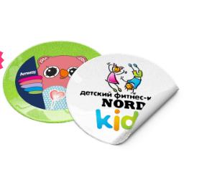
3000 | 12
Диаметр: 50 мм

Нанесение
нанести логотип в один цвет | 5
добавить ещё один цвет нанесения | 5
выполнить полноцветное нанесение | 15

Светоотражающие slap браслеты под нанесение логотипа

Количество | ₽/шт |  |  |  | Светоотражающие слэп браслеты огибают запястье по хлопку и универсальны для любого размера руки. Они прочны и удобны для пешеходов, а поверхность светоотражателя без труда очищается влажной губкой. Наша компания занимается изготовлением качественных фликеров с нанесением, которые с удовольствием будет носить каждый.
50 | 34 |  |  |  | Возможно изготовление слеп браслетов различной длины под заказ.
100 | 32 |  |  |  | Срок изготовления: 2–4 рабочих дня.
300 | 30
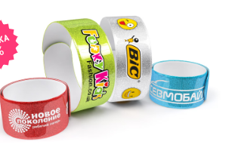
500 | 28
1000 | 26
3000 | 24

Нанесение
нанести логотип в один цвет | 7
добавить ещё один цвет нанесения | 7
выполнить полноцветное нанесение | 15
Опции
упаковать каждый браслет в отдельный пакетик | 2

Светоотражающие брелки под нанесение логотипа
 | Круглые | Треугольные | Прямоугольные
Количество | ₽/шт | ₽/шт | ₽/шт
50 | 26 | 26 | 26
100 | 24 | 24 | 24
300 | 22 | 22 | 22
500 | 20 | 20 | 20
1000 | 18 | 18 | 18
3000 | 16 | 16 | 16
Диаметр: 50 мм
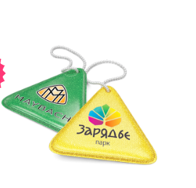
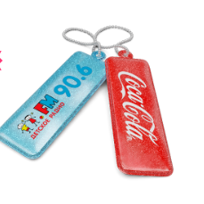
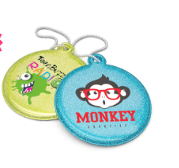

Нанесение
нанести логотип в один цвет | 5 |  | Светоотражающие брелоки выполнены из двусторонней световозвращающей плёнки, с возможностью нанесения логотипа с двух сторон. Брелки надёжно крепятся цепочкой к сумкам, ранцам и рюкзакам, поэтому они всегда остаются на виду и в подвижном состоянии.
добавить ещё один цвет нанесения | 5 |  | Возможно изготовление брелоков любой формы и размеров под заказ.
выполнить полноцветное нанесение | 15 |  | Срок изготовления: 2–4 рабочих дня.
Опции
упаковать каждый брелок в отдельный пакетик | 2

Светоотражающие значки под нанесение логотипа
50 мм | 50мм | 30мм
Количество | ₽/шт | ₽/шт
50 | 40 | 40
100 | 38 | 38
300 | 36 | 36
500 | 35 | 35
1000 | 34 | 34
3000 | 32 | 32

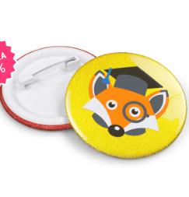
 |  |  |  | Нанесение
 |  |  |  | нанести логотип в один цвет | 5 | Компактные светоотражающие значки надежно крепятся на любой вид одежды с помощью металлической булавки. Яркий дизайн таких значков привлекает к себе внимание и повышает характеристики видимости пешехода в темное время суток. Приобретая светоотражатели с нанесением вашей символики, вы не просто делаете подарок, но еще и выражаете свою заботу о людях.
 |  |  |  | добавить ещё один цвет нанесения | 5 | Срок изготовления: 2–4 рабочих дня.
 |  |  |  | выполнить полноцветное нанесение | 15
 |  |  |  | Опции
 |  |  |  | упаковать каждый значок в отдельный пакетик | 2

слэп-часы
Силиконовые слэп-часы под нанесение логотипа
Количество | ₽/шт
10 | 320
50 | 270 |  | — для тиражей более 100 шт. (для тиражей менее 100 шт. стоимость нанесения логотипа составляет 1000 руб. на всю партию). Обратите внимание: цена указана на печать на одной стороне ремешка (левой или правой).
100 | 260 |  | ** — на каждом изделии своё изображение или имя.
300 | 250 |  | Новинка на российском рынке, практичный и необычный аксессуар, слэп-часы давно пользуются признанием за рубежом. Обладатели вещицы отмечают удобство использования: довольно одного лёгкого удара о запястье, — и часы обернулись вокруг руки точно по размеру. Замечательной идеей будет преподнесение такого практичного подарка вашим сотрудникам или партнёрам; наверняка вы вскоре заметите их пунктуальность!
500 | 240 |  | Срок изготовления: 2–4 рабочих дня.
Обратите внимание: цены указаны без учёта стоимости нанесения! |  |  | Гарантия на механизм (без батарейки): 6 месяцев.
 |  |  | Страна производства: Китай.
Нанесение |  |  | Бесплатная доставка: по Москве (в пределах МКАД) при заказе от 5000 ₽; до терминалов ТК в областных центрах России при заказе от 10000 ₽.
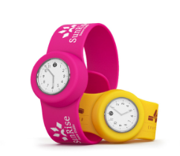
выполнить нанесение шелкографией* | 10
выполнить лазерную гравировку | 20
персонализировать** | 40
Опции
упаковать в коробочку | 0

Силиконовые слэп-часы (комбинированные) под нанесение логотипа

Количество | ₽/шт
10 | 320 |  | — для тиражей более 100 шт. (для тиражей менее 100 шт. стоимость нанесения логотипа составляет 1000 руб. на всю партию).
50 | 270 |  | ** — на каждом изделии своё изображение или имя.
100 | 260 |  | Необычная и интересная задумка — использовать slap-браслет вместо стандартного ремешка как в обычных наручных часах. Такие часы выглядят очень современно, а пользоваться ими проще простого — достаточно легкого удара о запястье, чтобы часы оказались на руке. Эта модель особенно примечательна тем, что предусматривает возможность комбинирования различных цветов — продуманные гармоничные сочетания цветов ремешка и обрамления циферблата радуют всегда радуют глаз.
300 | 250 |  | Срок изготовления: 2–4 рабочих дня.
500 | 240 |  | Гарантия на механизм (без батарейки): 6 месяцев.
Возможность комбинирования различных цветов |  |  | Страна производства: Китай.
Обратите внимание: цены указаны без учёта стоимости нанесения!

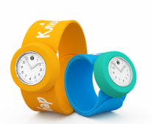
Нанесение
выполнить нанесение шелкографией* | 10
выполнить лазерную гравировку | 20
персонализировать** | 40
Опции
упаковать в коробочку | 0

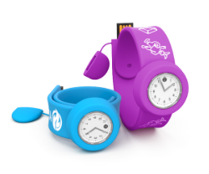
Силиконовые слэп часы-флешки под нанесение логотипа
Количество | ₽/шт
10 | 500
50 | 495
100 | 490
300 | 480
500 | 470
Стоимость изделия с объёмом памяти 8 ГБ
Обратите внимание: цены указаны без учёта стоимости нанесения!

Нанесение
выполнить нанесение шелкографией* | 10 | — для тиражей более 100 шт. (для тиражей менее 100 шт. стоимость нанесения логотипа составляет 1000 руб. на всю партию).
выполнить лазерную гравировку | 20 | ** — на каждом изделии своё изображение или имя.
персонализировать** | 40 | Три самостоятельных продукта в одном изделии — вот что действительно здорово! Стильный и забавный слэп браслет, часы и даже флеш-накопитель, ловко спрятанный в конструкцию слэп ремешка, сочетаются в одной вещице. Такой сувенир понравится, кому угодно, коллеги и клиенты непременно оценят вашу изобретательность и творческий подход. Эта модель — уникальная разработка нашей команды.
Опции |  | Срок изготовления: 2–4 рабочих дня.
чип объёмом памяти 16 Гб | 25 | Гарантия на механизм (без батарейки): 6 месяцев.
упаковать в коробочку | 0 | Страна производства: Китай.

